Vypocet
Kalkulátor výklopů GTV TOP STAYS

 | Materiál dvířka
 |  |  | Výklopy nelze použít pro úzký hliníkový rámeček.

 | Rozměr dvířka [mm] (tl. 18 mm) |  | výška |  | šířka
 |  |  |  | x |  | mm

 | Váha úchytky [g] |  |  | g

 | Barva krytek

 | Výklop | Kat. č. | Není možné vypočítat.

 |  | Název | Není možné vypočítat.

 |  |  | Všechny výklopy jsou kompletní balení, tj. vč. příchytek čela, krytek a montážních šroubů.

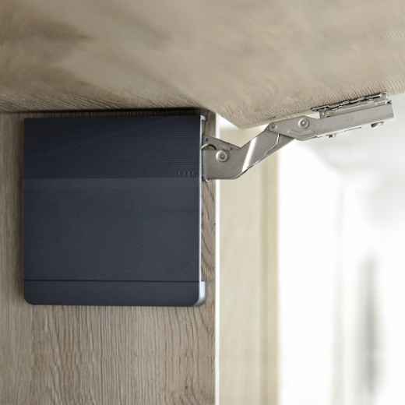
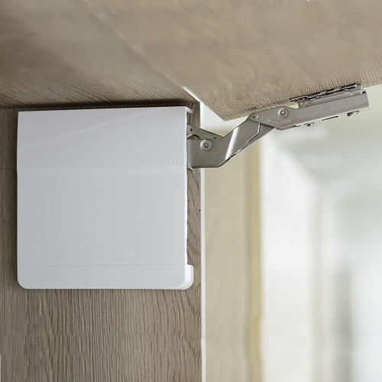

 | Výpočet |  | Síla výklopu = výška dvířka x (váha dvířka + 2x váha úchytky) Výška v mm, váha v kg
 |  |  | 580 - 1250 = slabý 960 - 2040 = střední 1080 - 3500 = silný

